Hoja1
 |  |  |  | Nombre: Jorge Fernando Castellanos Godoy
 |  |  |  | Carné: 26000111

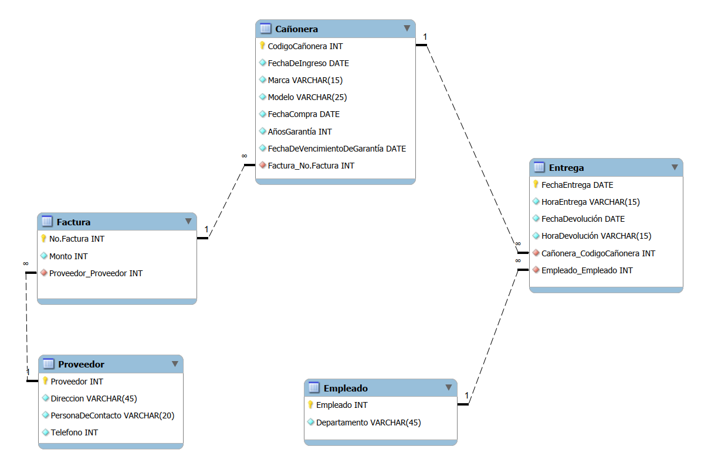
 | 0FN |  |  | 1FN |  |  | 2FN |  |  | 3FN
 | Cañonera |  |  | Cañonera |  |  | Cañonera |  |  | Cañonera
PK | Codigo cañonera |  | PK | Codigo cañonera |  | PK | Codigo cañonera |  | PK | Codigo cañonera
 | Fecha de ingreso |  |  | Fecha de ingreso |  |  | Fecha de ingreso |  |  | Fecha de ingreso
 | Marca |  |  | Marca |  |  | Marca |  |  | Marca
 | Modelo |  |  | Modelo |  |  | Modelo |  |  | Modelo
 | No. De Serie |  |  | No. De Serie |  |  | No. De Serie |  |  | No. De Serie
 | Fecha Compra |  |  | Fecha Compra |  |  | Fecha Compra |  |  | Fecha Compra
 | Años garantía |  |  | Años garantía |  |  | Años garantía |  |  | Años garantía
 | No. Factura |  |  | No. Factura |  |  | No. Factura |  |  | No. Factura | FK
 | Monto |  |  | Monto |  |  | Monto |  |  | Fecha de Vencimiento de Garantía
 | Proveedor |  |  | Proveedor |  |  | Proveedor
 | Dirección |  |  | Dirección |  |  | Dirección
 | Persona de contacto |  |  | Persona de contacto |  |  | Persona de contacto |  |  | Entrega
 | Teléfono |  |  | Teléfono |  |  | Teléfono |  | PK | Codigo cañonera | FK
 | Fecha de Vencimiento de Garantía |  |  | Fecha de Vencimiento de Garantía |  |  | Fecha de Vencimiento de Garantía |  | PK | Fecha Entrega
 | Fecha Entrega | 1…n |  |  |  |  |  |  |  | Empleado | FK
 | Empleado | 1…n |  | Entrega |  |  | Entrega |  |  | Fecha Devolución
 | Departamento | 1…n | PK | Codigo cañonera | FK | PK | Codigo cañonera | FK |  | Hora Entrega
 | Fecha Devolución | 1…n | PK | Fecha Entrega |  | PK | Fecha Entrega |  |  | Hora Devolución
 | Hora Entrega | 1…n |  | Empleado |  |  | Empleado
 | Hora Devolución | 1…n |  | Departamento |  |  | Departamento
 |  |  |  | Fecha Devolución |  |  | Fecha Devolución |  |  | Factura
 |  |  |  | Hora Entrega |  |  | Hora Entrega |  | PK | No. Factura
 |  |  |  | Hora Devolución |  |  | Hora Devolución |  |  | Monto
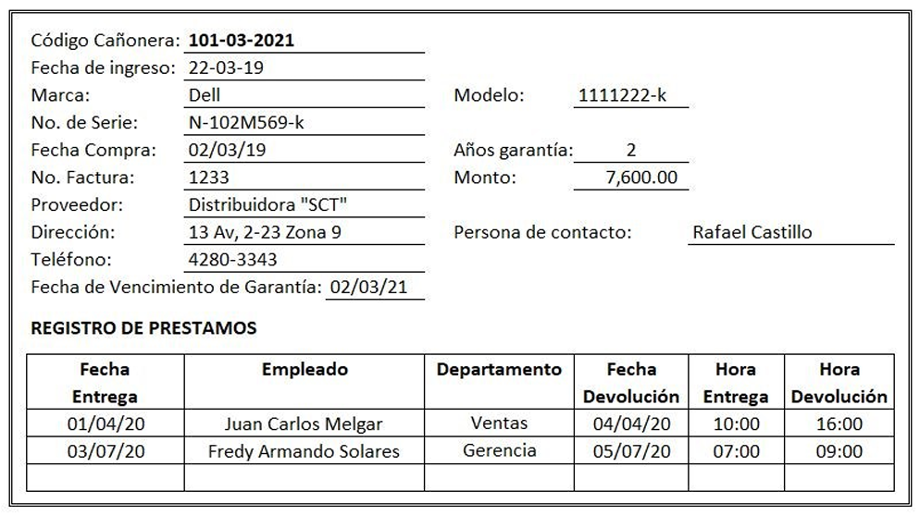
 |  |  |  |  |  |  |  |  |  | Proveedor | FK

 |  |  |  |  |  |  |  |  |  | Proveedor
 |  |  |  |  |  |  |  |  | PK | Proveedor
 |  |  |  |  |  |  |  |  |  | Dirección
 |  |  |  |  |  |  |  |  |  | Persona de contacto
 |  |  |  |  |  |  |  |  |  | Teléfono

 |  |  |  |  |  |  |  |  |  | Empleado
 |  |  |  |  |  |  |  |  | PK | Empleado
 |  |  |  |  |  |  |  |  |  | Departamento

